IRR
سال | 1 | 2 | 3 | 4 | 5 | 6 | 7 | 8
ورودی طرح (درآمد) | 0 | 0 | 800 | 1,500 | 3,000 | 3,000 | 3,000 | 4,500
خروجی طرح (هزینه) | 1,000 | 500 | 300 | 500 | 500 | 1,000 | 1,000 | 1,000
خالص جریانات نقد | -1,000 | -500 | 500 | 1,000 | 2,500 | 2,000 | 2,000 | 3,500
روش دوم
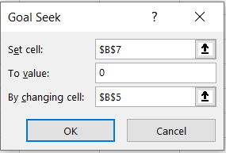
نرخ تنزیل | 58%

NPV= | 0
irr= | 58%
روش اول

